应付界面
 | 界面展示
结算审核界面 | 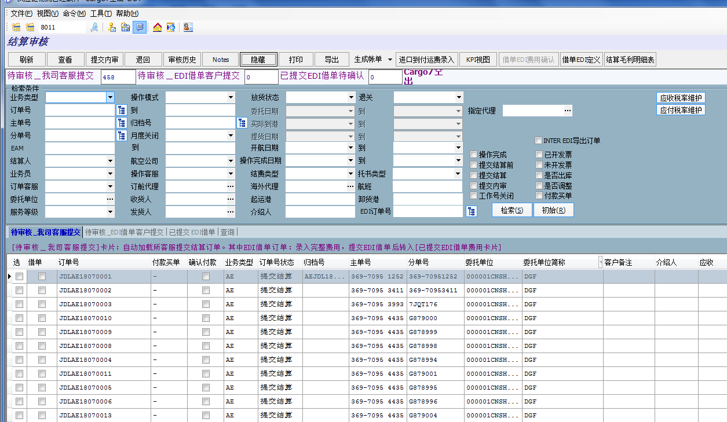
结算审核下的应付费用 | 